Rabbit prey
ID | Species | Numer of consumers
53 | Berberis spp. | 7
59 | Carex spp. | 5
97 | Vicia spp. | 5
124 | Poa spp. | 5
50 | Agrostis spp. | 4
56 | Blechnum spp. | 4
68 | Galium spp. | 4
84 | Pernettya spp. | 4
90 | Rumex spp. | 4
196 | Taraxacum spp. | 2
269 | Geranium spp. | 1
390 | Viola sp. | 1
60 | Cerastium spp. | 5
145 | Hordeum marinum | 4
198 | Achillea millefolium | 4
8 | Trifolium repens | 2
146 | Hordeum stenostachis | 2
211 | Dactylis spp. | 1
77 | Nothofagus antarctica | 6
91 | Senecio spp. | 6
189 | Acaena spp. | 6
64 | Empetrum rubrum | 5
69 | Gunnera magellanica | 5
80 | Nothofagus pumilio | 5
62 | Cotula scariosa | 4
73 | Luzula alopecurus | 4
81 | Nothofagus betuloides | 4
95 | Trisetum spicatum | 4
108 | Maytenus spp. | 4
79 | Nothofagus oblicua | 3
82 | Nothofagus nitida | 2
120 | Ribes magellanica | 2
147 | Chillotrichum diffusum | 2
70 | Gunnera tinctoria | 1
267 | Chiliotrichium spp. | 1
268 | Drymis sp. | 1
383 | Adenocaulon chilense | 1
384 | Tetroncium magellanicum | 1
385 | Symphyotrichum glabrifolium | 1
386 | Pratia repens | 1
389 | Urtica magellanica | 1
391 | Codonorchis lessonii | 1
392 | Gavilea lutea | 1
393 | Asplenium dareoides | 1

Rabbit predators
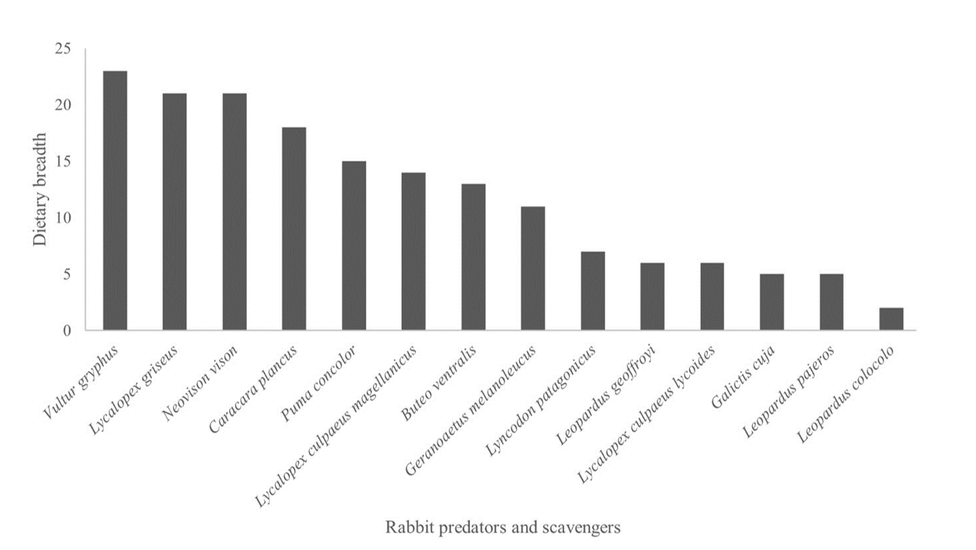
ID | Species | Dietary breadth
321 | Vultur gryphus | 23
22 | Lycalopex griseus | 19
27 | Neovison vison | 19
318 | Caracara plancus | 17
33 | Puma concolor | 16
20 | Lycalopex culpaeus | 15
310 | Buteo ventralis | 12
322 | Geranoaetus melanoleucus | 10
16 | Leopardus geoffroyi | 6
17 | Leopardus pajeros | 6
23 | Lyncodon patagonicus | 6
11 | Galictis cuja | 5

